关系图
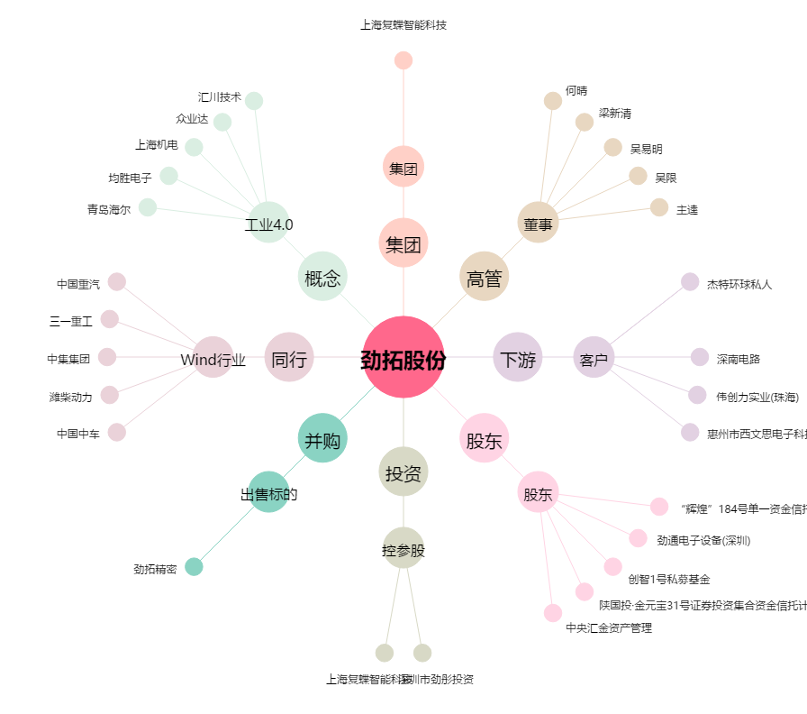
劲拓股份[300400.SZ] - 关系概览图

